Sheet1
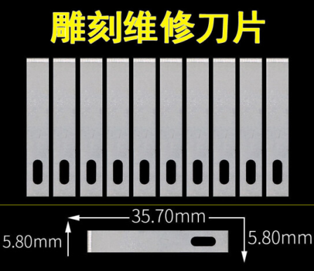
无特殊说明情况下,螺丝可自行更换为圆头/杯头
切刀改装(原挤出机部分不重复列举)
螺丝M2.5*14 | 2 | 原喉管散热固定螺丝
螺丝M3*8 | 2 | 可用M3*8
螺丝M3*12 | 2
螺丝M3*14 | 2
螺丝M3*16 | 2
螺丝M3*25 | 2 | 原模型风扇固定螺丝
热熔螺母M3*4*5 | 8 |  | Voron同款(内3 高4 外5)
无柄微动 | 1
钢珠5.55MM | 1
螺丝M2*10 | 2 | 建议自攻螺丝
4号刀片 | 1 | 这部分为切刀所需 考虑再进行优化
热熔螺母M2*3*3.5 | 3 |  | 内2 高3 外3.5
螺丝M2*4 | 1
螺丝M2*14 | 3
弹簧0.6*8*10 | 1 |  | 线0.6 外8 长10
螺丝M5*8 | 1
T形螺母M5 | 1
扎带 | / | 理线用,可多备
圆形磁铁 | 8 | 新外观才需要 | 直径6*高度3mm,建议N52
螺丝M3*10 | 2 | 新外观才需要 | 新外观固定风道用

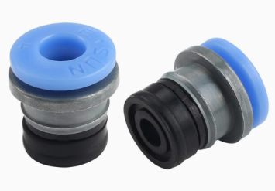
耗材传感器-上方
无柄微动 | 1
钢珠5.55MM | 1
螺丝M2*10 | 2 | 建议自攻螺丝
螺丝M3*12 | 2 | 可视情况缩短到8
PC4-M6气动接头 | 1 | 二选一
鲍登头 | 1

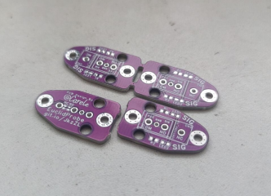
Klicky
Euclid Probe | 1 | 物料清单请看连接 | https://oshwhub.com/carele/klicky-probe
螺丝M3*8 | 4
螺丝M3*10 | 1
螺丝M3*14 | 2
T形螺母M3 | 1
热熔螺母M3*4*5 | 2 |  | Voron同款(内3 高4 外5)

喷嘴清理
螺丝M3*8 | 4
六角螺母M3 | 2
T形螺母M3 | 2
圆头螺丝M3*8 | 2 | 翻盖版本仅需1
螺丝M2*4 | 2 | 4-8mm长度都可以 建议平头,不容易干涉
铁氟龙管(内2外4) | 1 | 需要自行切割

